보고서
전극공정 현황 보고
1. 전극 공정 개요
1.1 코팅
코터는 집전체 위에 활물질 슬러리를 도포한다.
도포량 편차는 건조 후 두께 편차로 이어진다.
슬러리 점도는 도포 균일도에 직접 영향을 준다.
1.2 건조
다단 열풍 건조로에서 용매를 단계적으로 제거한다.
구간별 온도 프로파일이 크랙 발생 여부를 좌우한다.
1.3 프레스
롤 프레스는 전극을 압연하여 목표 밀도를 맞춘다.
압연 하중과 롤 온도가 주요 관리 인자다.
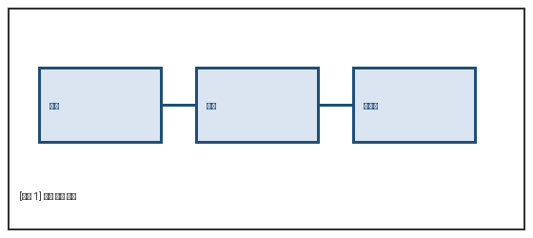
2. 설비 현황
2.1 코터
슬롯다이 방식이며 도포 폭은 모델별로 다르다.
2.2 롤 프레스
유압 가압식이며 롤 표면 조도를 주기 점검한다.
2.3 주액기
주액기는 정량 노즐로 전해액을 셀에 주입한다.
노즐 막힘은 주액량 편차의 주요 원인이다.
3. 향후 계획
3.1 도포량 인라인 계측 도입
건조 전 단계에서 도포량을 실시간 확인하는 설비를 검토 중이다.
3.2 프레스 조건 표준화
모델별로 흩어진 압연 조건을 하나의 기준표로 통합한다.

